对账
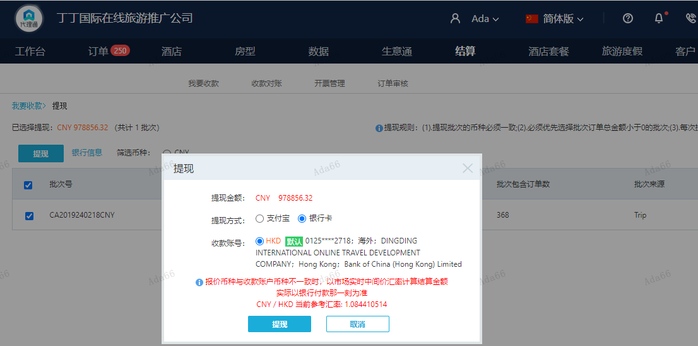
订单号 | 入住日期 | 离店日期 | 应收 |  |  |  | ，
999229641138407 | 2024-02-15 | 2024-02-17 | 830 | #N/A | 4583574 | #N/A | ，4583574 | 直采 | 4583574 出入账不变，另建工单收款 RMB 170， 补款单 999230176413797 | 等海金改账
999230176413797 | 2024-02-16 | 2024-02-17 | 170 | #N/A | 4583574 | #N/A | ，4583574 | 直采 | 4583574 出入账不变，另建工单收款 RMB 170， 补款单 999230176413797 | 等海金改账
999230299325721 | 2024-02-15 | 2024-02-17 | 742 | 942 | 4718207 | -200 | ，4718207 | 直采 | 此单实际999230299325721补款单，请知悉。 | 4718207 出入账不变，另建工单收款 RMB200，补款单999230308157885 | 等海金改账
999230308157885 | 2024-02-15 | 2024-02-17 | 200 | #N/A | 4718207 | #N/A | ，4718207 | 直采 | 此单实际999230299325721补款单，请知悉。 | 4718207 出入账不变，另建工单收款 RMB200，补款单999230308157885 | 等海金改账

 |  |  | 978856.32

A240221141601481 |  | 922324.32 | 1000178.19
A240221141656481 |  | 56532 | 61303.9
CNY / HKD 当前参考汇率: 1.084410514 |  | 978856.32 | 1061482.09
总计： 978856.32 CNY/ 1061482.09 HKD |  |  |  |  |  |  |  |  |  |  |  | 4583574 | 等海金改账
 |  |  |  |  |  |  |  |  |  |  |  | 4718207 | 等海金改账
 |  |  |  |  |  |  |  |  |  |  |  | 4721027 | 等ADA改账

